Sheet4
石家庄市达美贸易有限公司----成本核算单
客户： | 探路者 |  | 数量： | 2000+/色 |  | 拟报价： | 262元/件
款号： | 男式全烫条脱卸帽透气棉滑雪夹克 |  | 业务员： | 安莉 |  | 客人目标价：
成本项目 | 规格 | 单价 | 单耗 | 金额（￥) | #DIV/0! | 往季类似价：
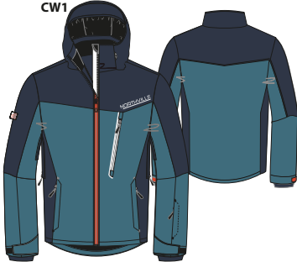
面1 | 全涤机械弹，FR2585,背面贴膜，bionic无氟防水,防水透气5k/5k（洗水三次后），成衣烫条 | 17.3 | 1.5 | 25.95
面2 | 全涤机械弹，FR2585,背面贴膜，bionic无氟防水,防水透气5k/5k（洗水三次后），成衣烫条 | 17.3 | 1.4 | 24.22 |  | 此处插图片
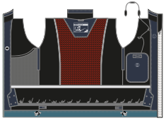
面3 | 全涤机械弹，FR2585,背面贴膜，bionic无氟防水,防水透气5k/5k（洗水三次后），成衣烫条 | 17.3 | 0.3 | 5.19
 | 全涤机械弹，FR2585,背面贴膜，bionic无氟防水,防水透气5k/5k（洗水三次后），成衣烫条 | 17.3 | 0.1 | 1.73
里1 | 全涤2空2小网眼 | 3.5 | 0.08 | 0.44
里2 | 100%涤纶11空1大网眼 | 5.5 | 0.5 | 1.75
里3 | 190T涤丝纺无涂层，不低于60克/平米 | 3.5 | 0.3 | 1.05
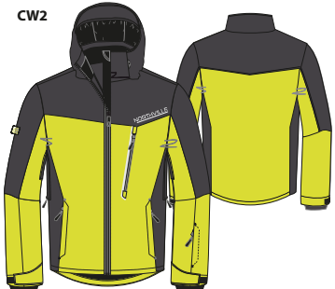
里4 | 190T涤丝纺无涂层，不低于60克/平米 | 3.5 | 1.1 | 4.29
里5 | 190T涤丝纺PA涂层，不低于60克/平米 | 3.9 | 0.5 | 1.75
里6 | 190T涤丝纺无涂层，不低于60克/平米 | 3.5 | 0.2 | 1.1
里7 | 全涤抓毛布 克重不能少于125克 | 5.5 | 0.1 | 0.55
里8 | 全涤抓毛布 克重不能少于125克 | 5.5 | 0.3 | 7.5
里9 | 弹力氨纶布 | 25 | 0.1 | 0.25
棉花1 | 80克运动棉软烫棉，不低于80克 | 2.5 | 1.8 | 4.5
衬1 | 70克无纺衬 | 1.9 | 0.4 | 0.76
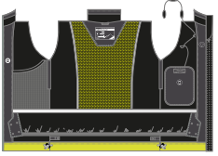
PU条 | 221 纯复合PU条，2cm宽 | 0.2 | 20 | 4
前中链 | 5#尼龙反装开尾自锁、深黑呖色金属件，J003胶拉片 | 3 | 1 | 3
下袋链 | 5#尼龙正装闭尾自锁，深黑呖色138#拉头，袢V4089A，要上下止 | 1 | 2 | 2
胸袋链 | 5#树脂正装闭尾自锁，深黑呖色138#拉头，袢V4089A，要上下止 | 1.5 | 1 | 1.5
袖袋链 | 5#尼龙正装闭尾自锁，深黑呖色138#拉头，袢V4089A，要上下止 | 1 | 1 | 1
腋下拉链 | 5#尼龙正装闭尾自锁，深黑呖色138#拉头，要上下止 | 1 | 2 | 2
帽链 | 5#尼龙正装开尾自锁，深黑呖色138#拉头 | 1.5 | 1 | 1.5
防风拉链 |  | 2 | 1 | 2
拉头袢 | V4089A | 0.3 | 7 | 2.1
四合扣 | 1.2cm金属光面四合扣，小号底三件 | 0.2 | 4 | 0.8
雨衣扣 | 1.2cm树脂雨衣扣 | 0.15 | 7 | 1.05
白牙绳 | 直径3mm白牙绳 | 0.1 | 1.5 | 0.15
反光牙 |  | 0.8 | 0.3 | 0.24
橡根 | 2.5CM防滑橡根 | 1.5 | 1.1 | 1.65
魔术贴 | 2CM毛面、勾面 | 1.6 | 0.3 | 0.48
织带 | 0.8CM宽，黑色平纹 | 0.3 | 0.3 | 0.09
织带 | R4246A，彩条织带，宽度1.2cm | 0.7 | 0.15 | 0.105
气眼 | 内加5MM，金属气眼，加垫片，要模具 | 0.08 | 11 | 0.88
卡扣1 | 单耳扁三角，K-121 | 0.15 | 3 | 0.45
卡扣2 | V4052A带豁口的皮卡扣，F066 | 0.18 | 1 | 0.18
小珠 | 树脂、无尾圆形小珠，A-008 | 0.04 | 3 | 0.12
弹力绳 | 3mm直径 | 0.7 | 3.2 | 2.24
弹力包边布 | 2cm弹力包边布 | 0.5 | 0.3 | 0.15
胶章 |  | 0.7 | 1 | 0.7
洗标1 | R031，C&A指定供应商，分尺码标，白底橙色字 | 0.08 | 1 | 0.08
洗标2 | 白底黑字尼龙带印标，对折，分尺码用，印有订单号 124240 | 0.06 | 1 | 0.06
旗标 | 对折织标，双面Northville字样，深灰色19-4104TCX底，浅灰色17-0000TCX字，做净后尺寸4*1.2cm | 0.2 | 1 | 0.2
吊牌1+贴纸 | 价格牌：type 105 | 0.07 | 1 | 0.07 | 报价记录：
吊牌2 | R002 info-overrider 白底橘红字 | 0.2 | 1 | 0.2 | 日期 | 报价 | 目标价
吊牌3 | R021，waterproof fabric5000/5000 防水透气吊牌 | 0.06 | 1 | 0.06 | 2021-09-22 | 探路者报价 | 262元/件
吊牌4 | R018脱卸帽吊牌 | 0.06 | 1 | 0.06 |  | 大货数量：2000件以上/色
吊牌5 | R027，多功能 | 0.06 | 1 | 0.06
吊牌6 | R?弹力面料吊牌 | 0.06 | 1 | 0.06
吊牌7 | R?脱卸防风吊牌 | 0.06 | 1 | 0.06
吊牌8 | R?腋下透气吊牌 | 0.06 | 1 | 0.06
吊牌9 | 面料挂牌：绿色牌正面应有BIONIC FINISH ECO 字样，新版 | 0.06 | 1 | 0.06
吊牌10 | 安全牌9955，上有磁卡，网售不需要 | 0.4 | 1 | 0.4
胶袋 | 胶袋、箱套 | 0.6 | 1 | 0.6
印绣花1 | 转移印花：D8678A，宽度13cm*高度1.8cm | 1.2 | 1 | 1.2
印绣花2 | 转移印花：主标印花，防水透气3000/3000，分尺码，宽度10cm，高度6.5cm | 0.8 | 1 | 0.8
印绣花3 | 转移印花：D7802A，眼镜机印花，2.2cm直径圆形 | 0.4 | 1 | 0.4
印绣花4 | 转移印花：D7803A，手机印花，2.2cm直径圆形 | 0.4 | 1 | 0.4
印绣花5 | 转移印花：D7804A，耳机印花，2.2cm直径圆形 | 0.4 | 1 | 0.4
测试 |  | 2 | 1 | 2
包装 |  | 2 | 1 | 2
运费 |  | 2 | 1 | 2
加工 |  | 95 | 1 | 95
公司利润 | 15% |  |  | 34.15
公司费用 | 1000件以下15，以上为10 | 10 | 1 | 10
烫胶斗 |  | 2 | 1 | 2
合计 |  |  |  | 261.795

